Resumen

 | Canelón · Punto de equilibrio

 | Costos fijos, resultado mensual e historial 2026 · Generado: 14/10/2026, 9:06:42 p. m.

Costos fijos / mes | Margen de contribución | PE en ventas / mes | PE en unidades | Ventas del mes
Q23,000 | 65% | Q35,384.62 | 242 | Q10,683

Estado del mes
Faltan Q24,701.62

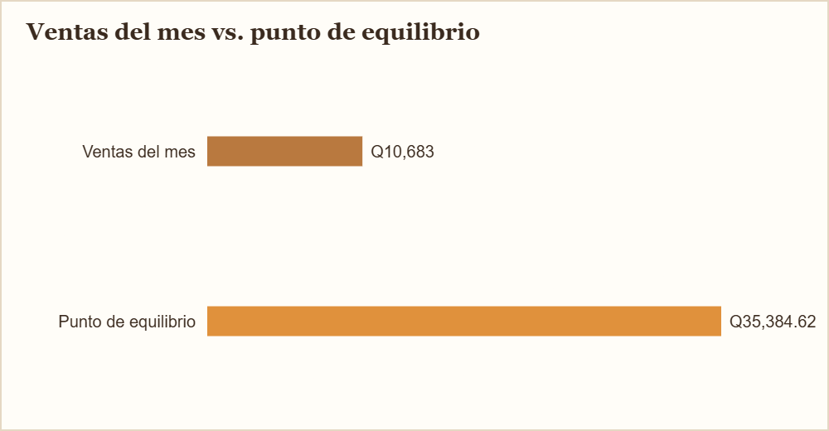
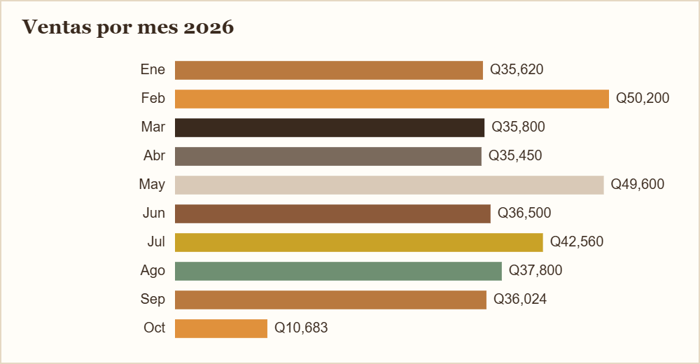

Contenido del archivo
Costos fijos | 4 filas
Resultado del mes | 8 filas
Historial 2026 | 10 filas

